Лист1
Идентификатор | Краткое описание | Подробное описание | Шаги к воспроизведению | Важность | Комментарий
1 | Сортировка | При сортировке разных видов техники( Стиральные машины-автомат и Швейные машины) сравниваются только Швейные машины | 1. Открыть главную страницу 2. Открыть "Каталог" 3. Открыть категории "Стиральные машины" 4. Выбрать Стиральные машины для сравнения и нажать на кнопку "Сравнить" 5. Открыть категории "Швейные машины" 6. Выбрать Швейные машины для сравнения и нажать на кнопку "Сравнить" | Незначительная (Minor) | 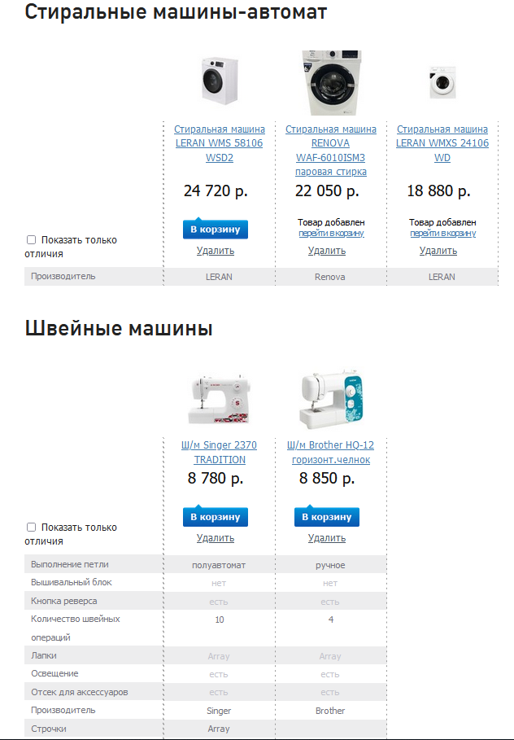 | Блокирующая (Blocker) Критическая(Critical) Незначительная (Minor) Значительная (Major) Тривиальная (Trivial)
2 | Адаптивность | Отсутствие адаптивности(скролинг) | 1. Открыть панель разработчика | Значительная (Major)
3 | Разделительная линия | Безполезная разделительная линия | 1. Открыть главную страницу 2. Открыть "Каталог" 3. Выбрать раздел "Техника для дома" | Тривиальная (Trivial) | 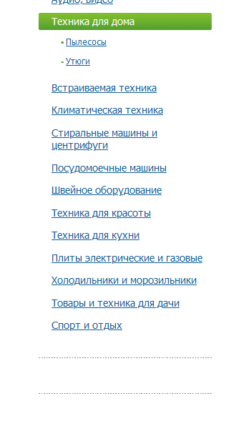
4 | Разделительная линия | Безполезная разделительная линия | 1. Открыть главную страницу 2. Открыть "Каталог" 3. Выбрать раздел "Встраиваемая техника" | Тривиальная (Trivial) | 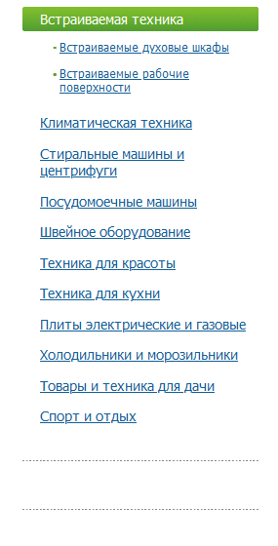 2. Открыть "Каталог"
5
6
7
8
9
10
11
12
13
14
15
16
17
18
19
20

